🏠 대시보드
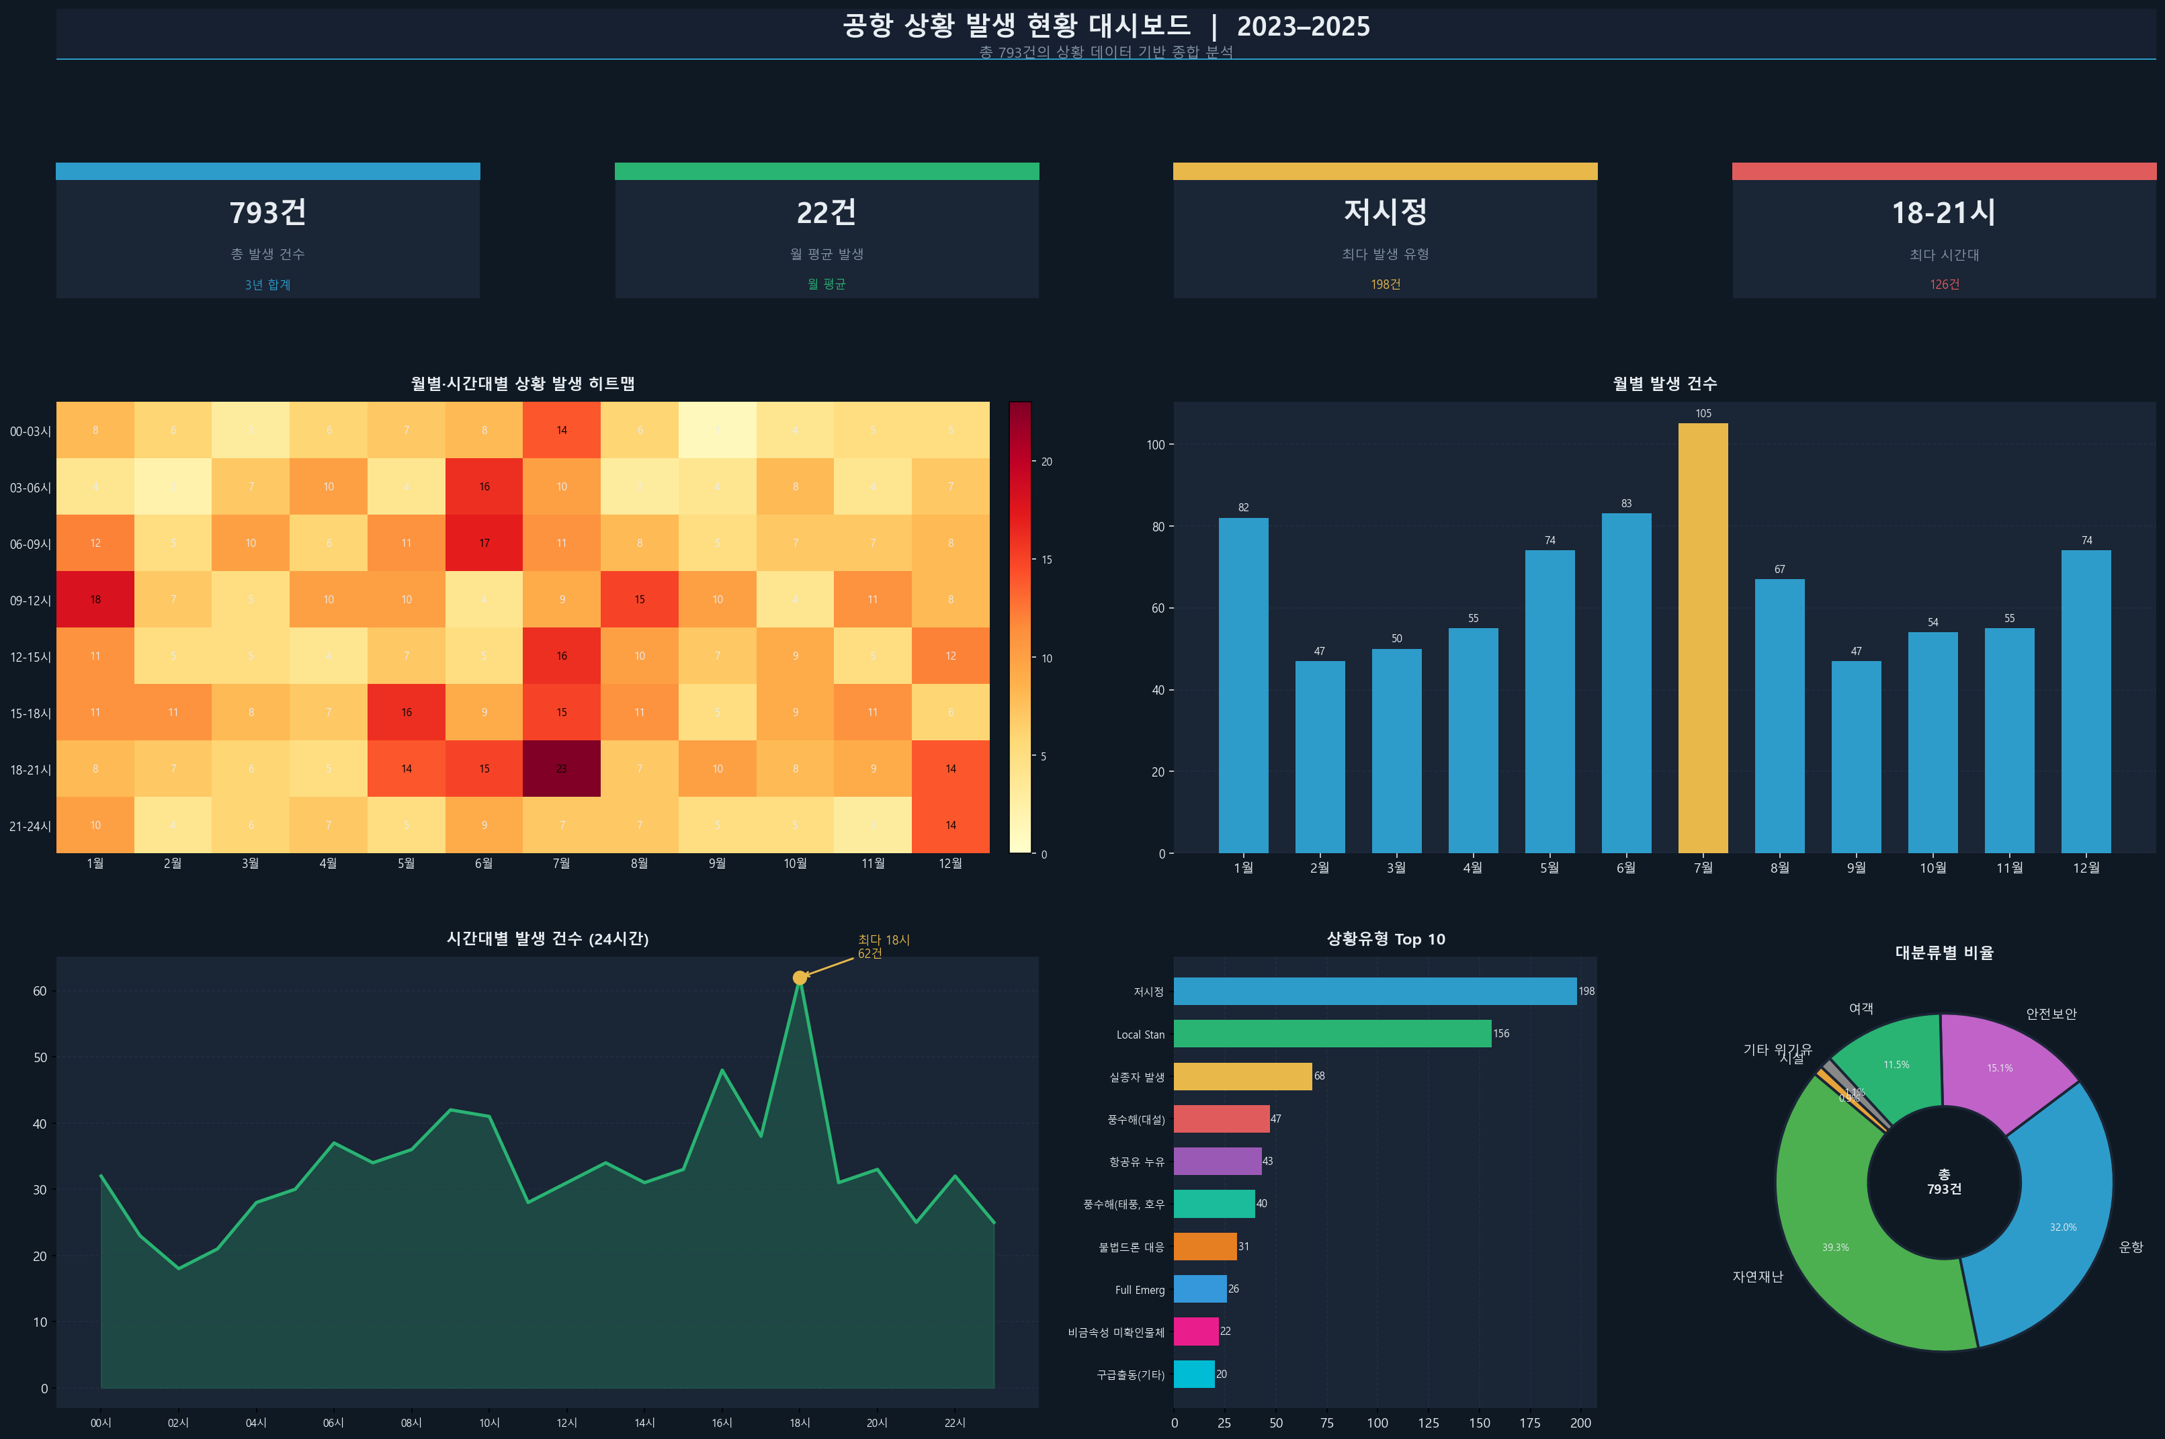
공항 상황 발생 현황 대시보드 | 2023–2025

📊 2023년 대시보드
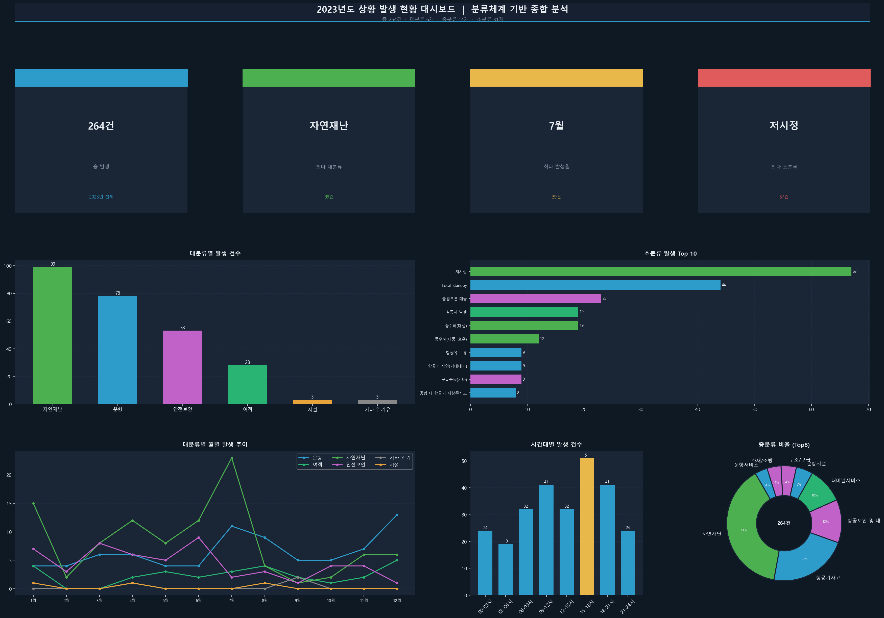
2023년도 상황 발생 현황 대시보드

📊 2024년 대시보드
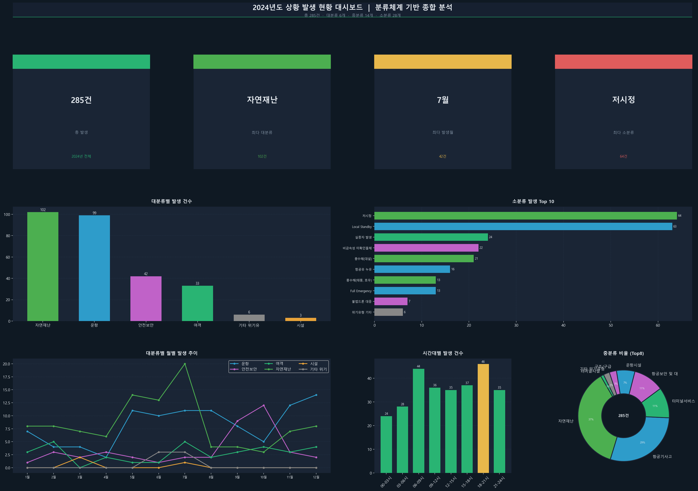
2024년도 상황 발생 현황 대시보드

📊 2025년 대시보드
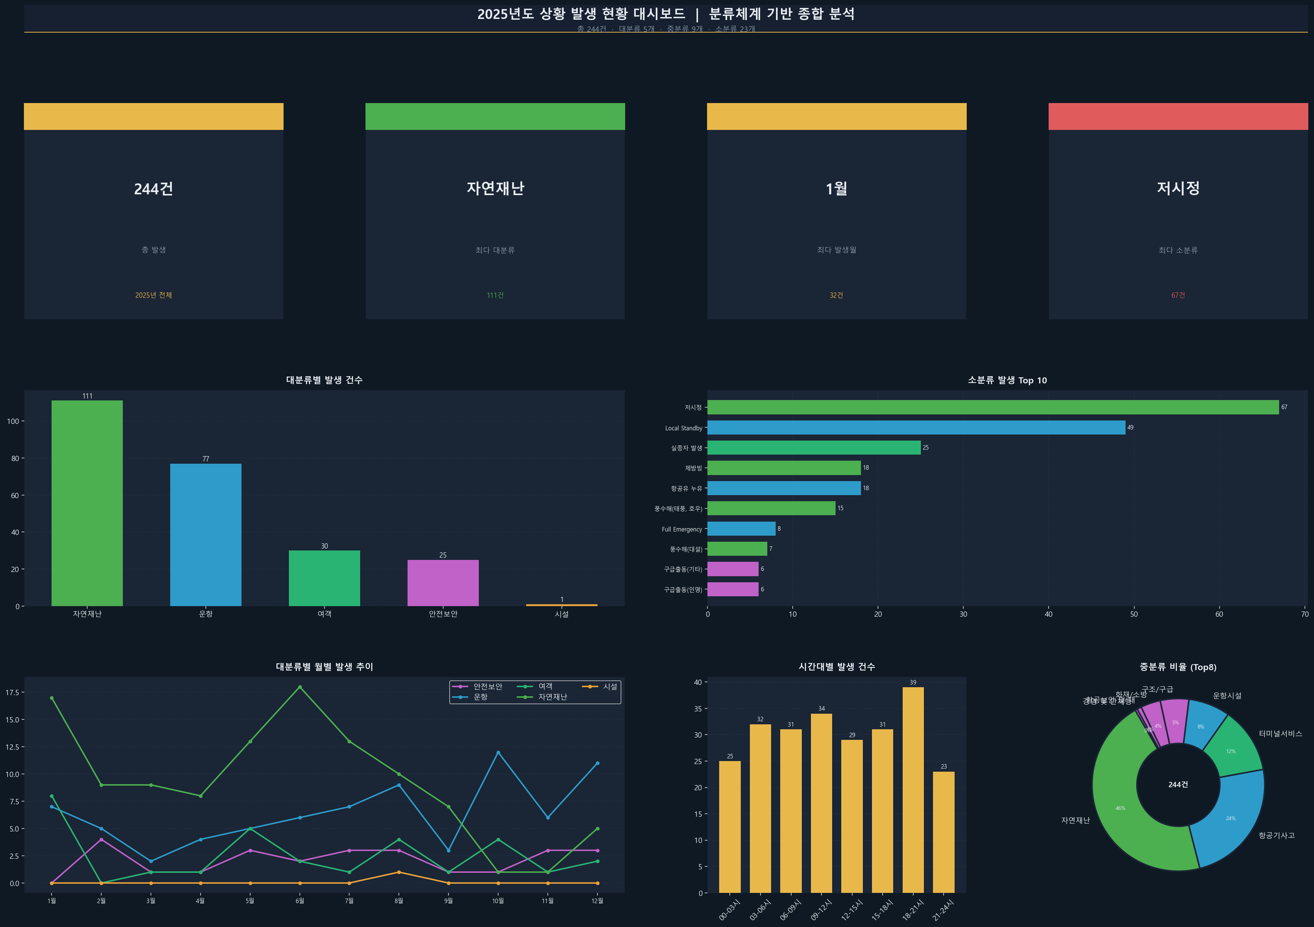
2025년도 상황 발생 현황 대시보드

